总汇总
岳普湖县第五中学物品采购申请表
申请部门：体育组 申请时间：2023年 11月 20日
序号 | 物品名称 | 类别 | 规格型号 | 单位 | 数量 | 预算单价/元 | 总价/元 | 备注
2 | 高低杠 | 体育器材 | 羚克牌。标准高低杠（立柱直径114mm） | 个 | 2 | 900 | 1800 | 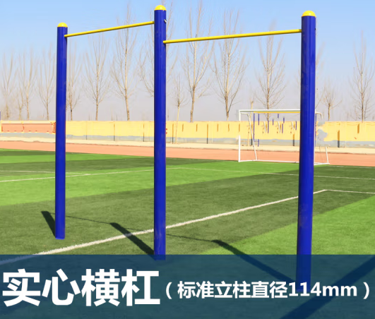
合计 |  |  |  |  |  |  | 1800

